How to
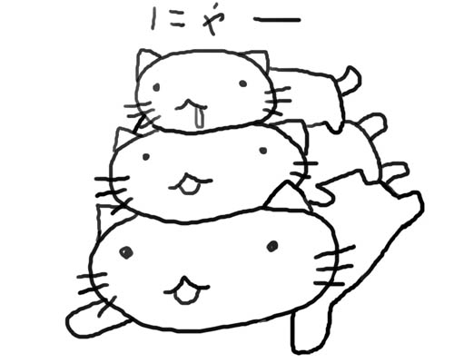
OSSUは、該当学生の海外滞在日数とそれに伴う奨励金金額を計算。 ↓ 奨励金受給対象者に、前もってメールで、 「あなたは学部学生海外研修奨励賞/大学院学生研究奨励賞において、 ○○日間滞在するので、○○円支給される予定です」と予告済。 ↓ 学生海外派遣掛は、総務秘書課に奨励金支給依頼の決済をまわし、金額を最終決定。 ↓ 学生に学生支援課まで来てもらい、上の部分を事務員と一緒に記入。 ↓ 帰国後/奨励金が振り込まれたのを学生が確認後、 再度学生支援課まで来てもらい、受領書部分を記入させる。 ↓ 受領書をコピーし、原本は学生海外派遣掛で保管。 コピーは学生に控えとして渡す。

